导航菜单
序号 | 测试环境 | 前提条件 | 测试预览截图 | 测试结果描述 | 修复后请继续验证下列问题是否还存在
1 | 本地 | 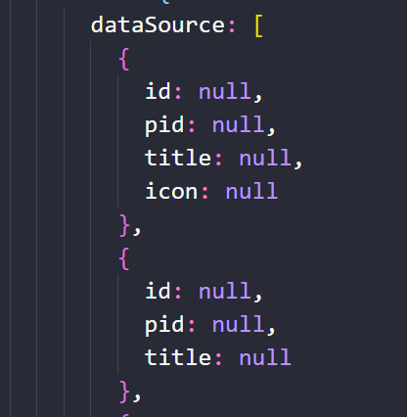 | 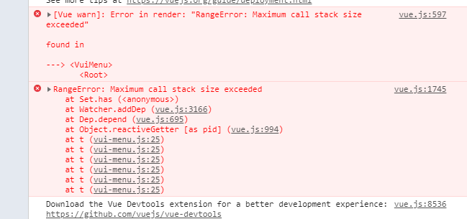 | 本地：数据dataSource的value为null时，预览会报堆栈溢出的错误 | 如果修复以后，请验证下述场景： 本地将dataSource中每一条key value的value值改为null，使用按钮绑定事件，点击按钮dataSource每一条的value值改为正常值，验证active-name和open-name是否可以正常使用
2 | 本地 | 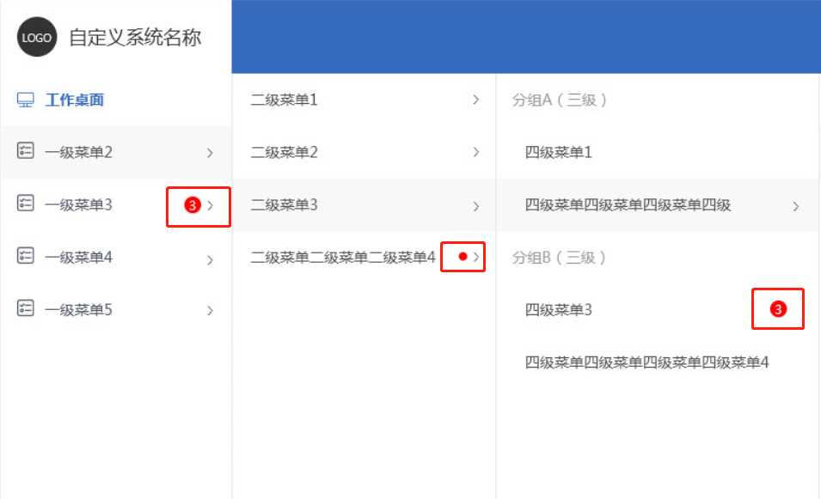 |  | 插槽位置如左图，插槽内可能会放置文字、图片、徽章等 外部可以通过判断各项菜单的id等字段，分别使插槽显示不同内容
3 | 本地 |  | 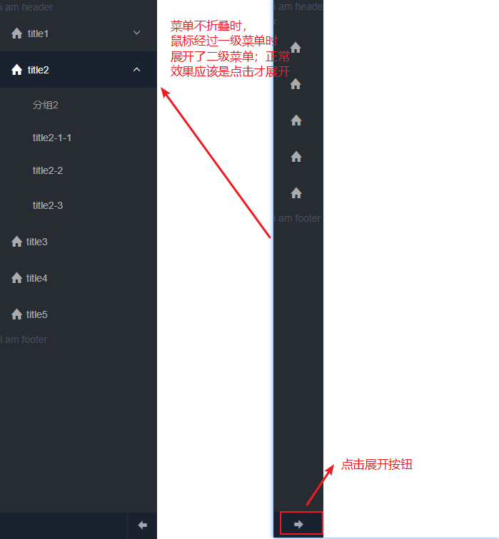 | 菜单一开始是折叠，非手风琴模式。点击菜单最下方的取消折叠的按钮。当鼠标放置在菜单项上时，下级菜单展开，鼠标移走，菜单折叠。（点击了取消折叠的按钮，应该是鼠标点击菜单项，菜单展开，鼠标再次点击，菜单才会折叠） | 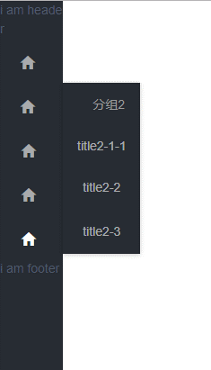 修复后，请验证下述场景，是否还存在问题： collapse为true时，首先点击尾部箭头取消菜单折叠， 再打开某一项菜单,选中某项菜单项 点击尾部箭头使菜单折叠，文字显示一半
4 | 本地 | 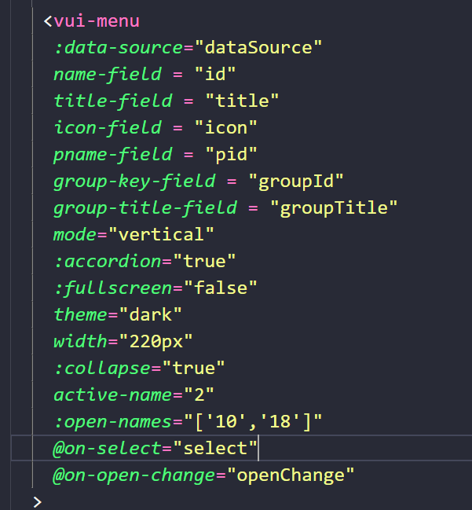 | 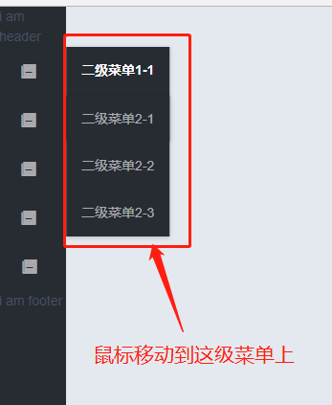 | accordion为true时，且有默认展开项，鼠标放置到默认展开的菜单上，菜单折叠
5 | 本地 | 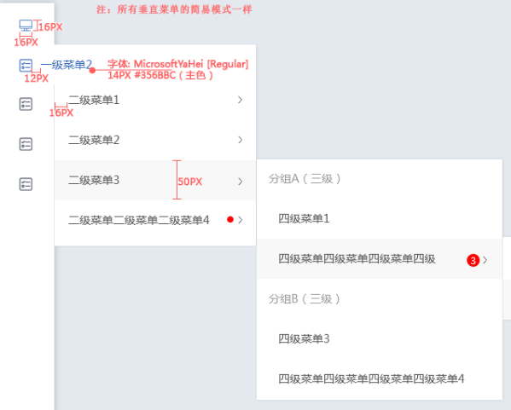 | 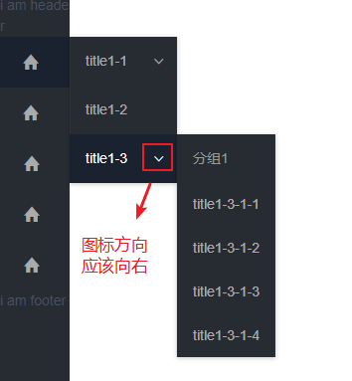 | 导航菜单向右展开菜单时，展开图标显示"向下"，设计稿是"向右"的
6 | 本地 | 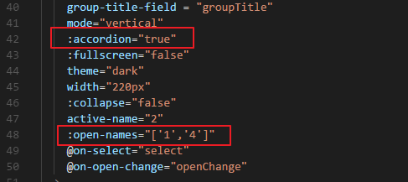 | 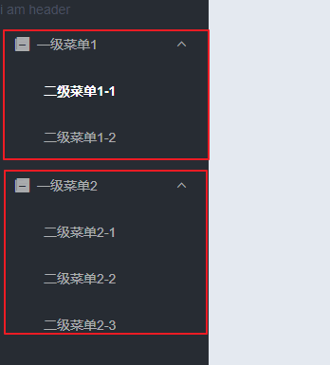 | 菜单设置手风琴模式的同时，设置默认展开两个菜单，预览时展开了两个菜单，手风琴模式设置没有生效，应该默认展开设置的第一个菜单

